BUGS
Id Bug | Nombre | Descripcion | Pasos a reproducir | Evidencias
1 | Link roto para redireccionamiento a la lista de deseos | Al realizar la búsqueda de alojamientos, cuando agregamos un alojamiento a alguna lista de deseos y deseamos ver que este último se encuentra en dicha lista, el link lo impide puesto que se encuentra roto y no permite acceder a la lista desde allí. | Registrarse en el aplicativo buscar un alojamiento agregar un producto a la lista de deseos mover el mouse sobre el link para ver la lista de deseos dar clic en el enlace presencia del bug este bug se puede apreciar mejor con las siguientes indicaciones: madrid y buscar los inmuebles: home art apartments chamberi el hogar de mercedez nuevos duplex principe vergara | 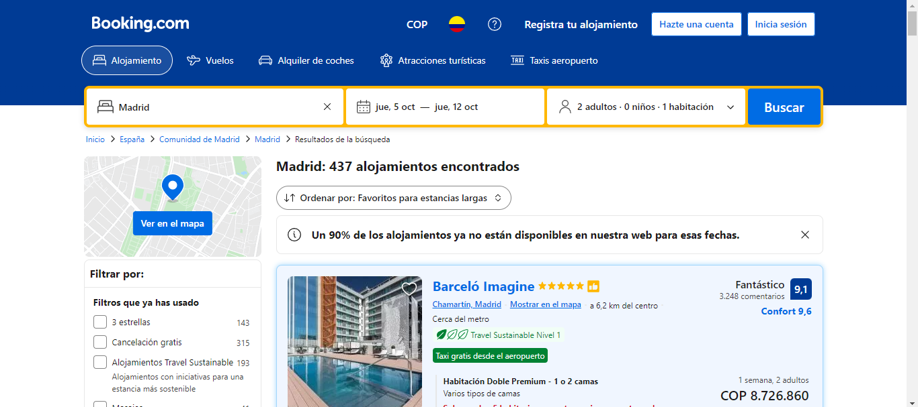 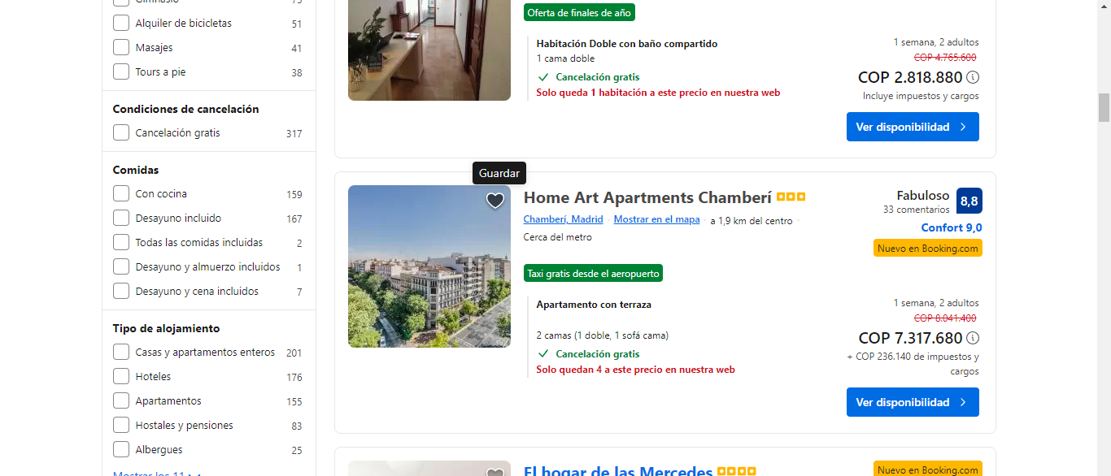 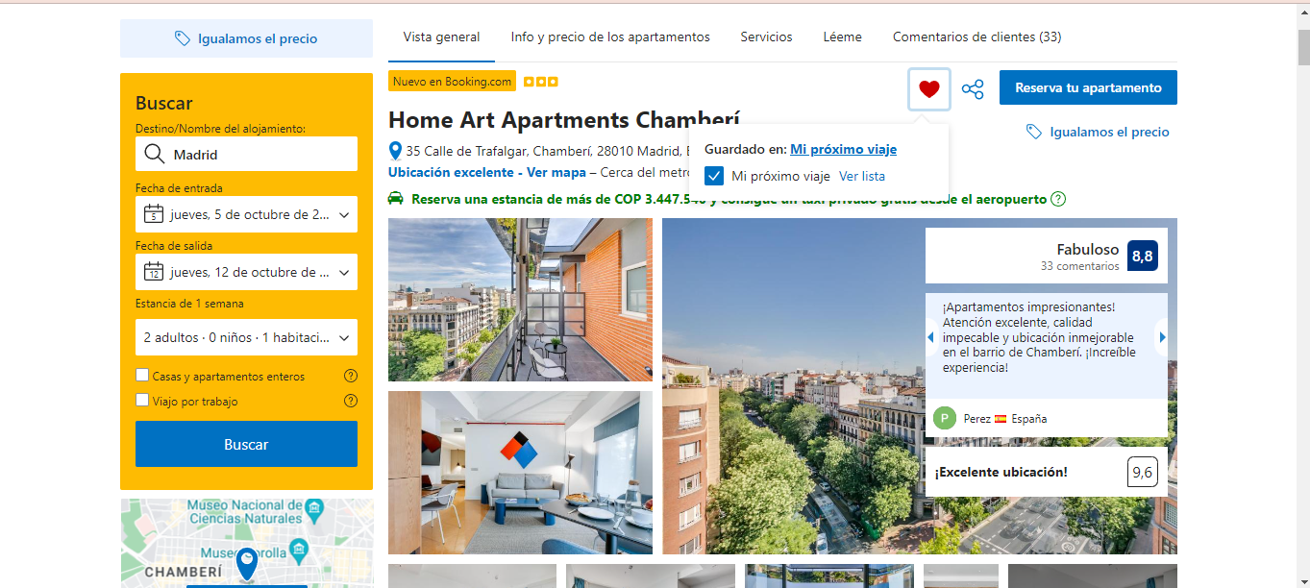 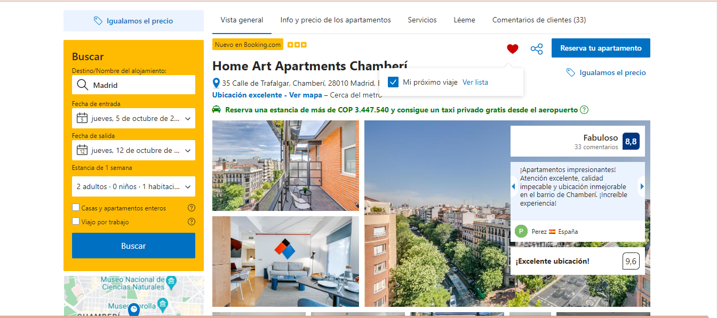


2 | Buscador de sitios turísticos defectuoso | Al realizar la búsqueda de sitios turísticos específicamente en la ciudad de Pereira, al momento de dar clic en buscar, nos devuelve los sitios turísticos de roma | Registrarse en el aplicativo entrar el módulo de sitios turísticos buscar sitios turísticos de Pereira dar clic en buscar presencia del bug | 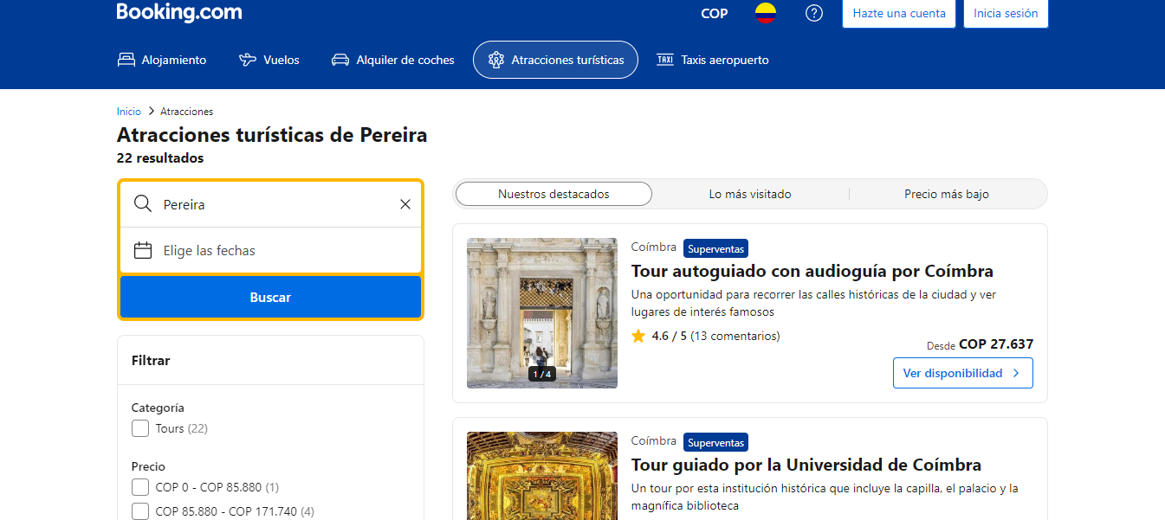
3 | Filtro de precio correspondiente a la versión móvil defectuoso | En la versión móvil del aplicativo, al momento de aplicar el filtro de ordenar por precio(más bajo primero) el filtro no cumple con su función, ya que se observan inmuebles de menor precio después de muebles de mayor precio | Registrarse en el aplicativo entrar el módulo de alojamiento entrar a la versión móvil aplicar el filtro antes mencionado presencia del bug
 |  |  |  | 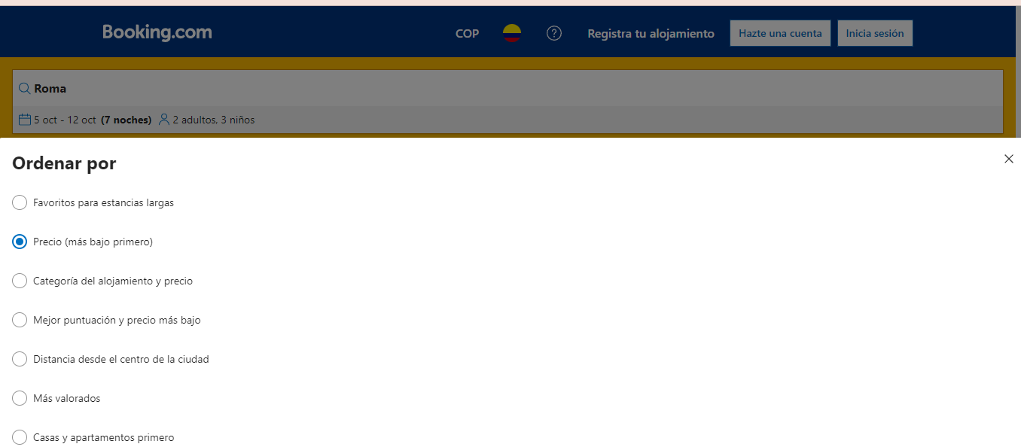
4 | Navegabilidad de la versión móvil defectuosa en el módulo de alojamientos | En la versión móvil del aplicativo, al momento de aplicar el filtro de ordenar por precio(más bajo primero) el filtro no cumple con su función, ya que se observan inmuebles de menor precio después de muebles de mayor precio | Registrarse en el aplicativo entrar el módulo de alojamiento entrar a la versión móvil aplicar buscar algún alojamiento o vuelo presencia del bug | 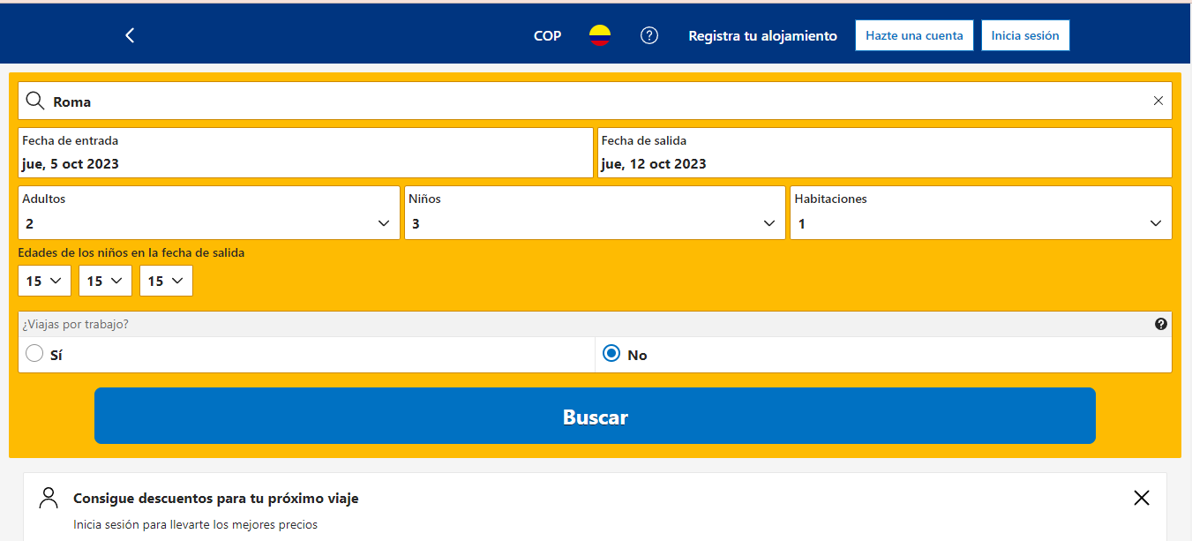
5 | Filtros de la versión móvil defectuosos en el módulo de alojamientos y viajes | En el apartado de vista móvil cuando realizamos alguna búsqueda de algún hotel o vuelo los enlaces están rotos, ya que los resultados los muestra desde la vista de escritorio | Registrarse en el aplicativo entrar el módulo de alojamiento y/o viajes entrar a la versión móvil aplicar algún filtro de precios presencia del bug | 

